Hoja1
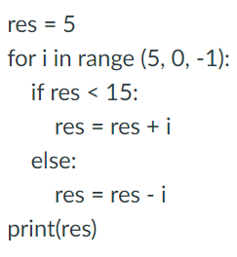
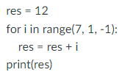
 | Pensamiento Lunes 414 | Pensamiento M 410 | Pensamiento M 411
while | f1(n) = 11 - 12 + 13 - 14 | f1(n) = 1/20 - 1/21 + 1/22 | f1(n) = 1/20 - 1/21 + 1/22
 | multiplicación | divide | suma_impares
For | Imprime3_cada_vez() | f1(n) = sumatoria (2k - 1) | decrementa
P1 while | Seno | aproximacion_PI = 4(1/1 - 1/3+1/5-1/7..) | coseno
P1 for | Multiplica pares | tabla de multiplicar | imprimeN_pares(n)
Listas | Mueve izquierda | Sustituye letra | Promedio impares | multiplosX_posicion
Matrices | Multiplica columna | Promedio múltiplos | Posición múltiplos | Reemplaza matriz
Strings | Cuenta carácter y espacios | Imprime_letra | Posicion_caracter

 | Final | Final | Final
while | Multiplicación con sumas | Multiplica pares | Potencia
for | Factorial | Función s1 | Tabla de multiplicar
Listas | Sustituye letra | Se encuentra | Está ordenado | Pares e impares | Se encuentra
Matrices | Promedio múltiplos | Multiplica diagonal inversa | Suma columna | Posición_multiplosX | Suma renglón | Suma columna | Promedio columna | Intercambia columnas
Strings | Posicion carácter | Cuenta vocales / Cuenta caracteres | Imprime Letra espacios | Cuenta vocales | Posicion vocales_espacios |  | Imprime Letra espacios
For evaluación código

 |  |  |  | DEJAR EL EXAMEN DEL SEMESTRE AGOSTO 2021
rap for | Evaluación de código
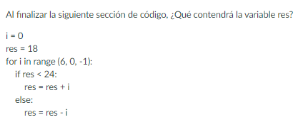
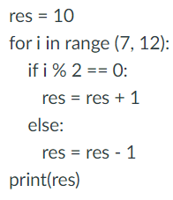

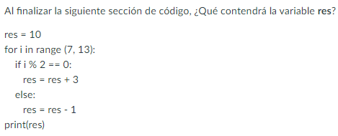
parcial for

